roc1a
 | CURVAS ROC PARA LA EVALUACION DE PRUEBAS DIAGNÓSTICAS
 | Abreviaturas: ABC o AUC: área bajo la curva o area under curve; EE: error estándar o error típico; E: especificidad; ROC: receiver operating characteristic, o característica operativa del receptor; RPP: razón de probabilidad positiva o factor de Bayes positivo, o likelihood ratio positivo, o razón de verosimilitud positiva; RPN: razón de probabilidad negativa; S: sensibilidad; VN: verdadero negativo; VP: verdadero positivo; VPP: valor predictivo positivo; VPN: valor predictivo negativo.

 | CURVAS ROC (Receiver Operating Characteristics, características operativas para el receptor): para cuando lo que tenemos delante es un test positivo y queremos saber la probabilidad de que el paciente esté enfermo

. | La curva ROC cuantifica la capacidad de un indicador diagnóstico (test positivo) para discriminar entre enfermos y sanos. Para obtener una curva ROC se utiliza un diagrama cartesiano. En el eje de ordenadas se representan los % de tests positivos entre los enfermos (sensibilidad). En el eje de abscisas se representan los % de tests positivos entre los sanos (1-especificidad).
 | La línea de la curva ROC dibuja los pares de tests positivos en enfermos y en sanos para todos los posibles umbrales (puntos de corte) que consideremos como positivos.
. | Esta área bajo la curva ROC resume la capacidad de un test (indicador), y se conoce como estadístico C, o también como ABC (área bajo la curva, AUC en inglés).
 | El mejor método posible de predicción se situaría en un punto en la esquina superior izquierda, o coordenada (0 , 1) del espacio ROC (es decir x= 0, y = 1), representando un 0% de tests positivos entre los sanos (1-especificidad: 0%), y un 100% de tests positivos entre los enfermos (sensibilidad: 100%). Este punto binomial (0 , 1) de la gráfica es también llamado una clasificación perfecta. Por el contrario, una clasificación totalmente aleatoria (o adivinación aleatoria) daría un punto a lo largo de la línea diagonal, que se llama también línea de no-discriminación, desde el vértice inferior izquierdo hasta el vértice superior derecho, como por ejemplo sería decidir a partir de los resultados de lanzar una moneda al aire (adivinación aleatoria). |  |  |  |  |  |  |  |  | .
 | El análisis de la curva ROC, o simplemente análisis ROC, proporciona herramientas para seleccionar los modelos posiblemente óptimos y descartar modelos subóptimos, independientemente de (y antes de especificar) el corte de la distribución de las dos clases sobre las que se decide.
 | La curva ROC es también independiente de la distribución de las clases en la población en diagnóstico, es decir que es independiente de la prevalencia de una enfermedad en la población.
 | Dibujar la curva ROC consiste en poner juntos todos los puntos correspondientes a todos los umbrales o puntos de corte, de tal modo que ese conjunto de puntos se parecerá más o menos a una curva en el espacio cuadrado entre (0 , 0) y (1 , 1). Dependiendo del tipo de modelo la curva se parecerá más a una escalera (métodos no paramétricos) o una verdadera curva (métodos paramétricos)
. | Al representar en el eje de ordenadas el % de Verdaderos positivos (Sensibilidad), y en el eje de abscisas el % Falsos positivos (1-Especificidad), todos los fallos quedan por encima de la curva (falsos positivos y falsos negativos), y los diagnósticos correctos quedan por debajo de la curva.
. | Esta disposición es una inteligente forma de discriminar los verdaderos positivos de los falsos positivos. Y, efectivamente, el Área Bajo la Curva (ABC) nos da idea del poder de la curva como prueba diagnóstica. El máximo poder de discriminación es una ABC del 100%, pues ocupa todo el cuadrilátero y no deja nada por encima.
. | De la misma forma, el mínimo poder de discriminación es un ABC del 50%, porque es igual que el azar (lanzar una moneda) ya que el % de Verdaderos positivos es igual que el % de Falsos positivos.
. | Un área bajo la curva (ABC) de 0,92 (IC 95%, 0,89-0,96) discrimina bien. Se dice que es informativa porque su intervalo de confianza no incluye el 0,5 (que es la diagonal de no discriminación). El valor 0,92 ó 92% tiene una interpretación práctica, pues de cada 100 test positivos, 92 son enfermos. El test positivo nos permite clasificar a los enfermos con un 92% de probabilidad. Otra forma de interpretarlo es que de todas las parejas de 1 enfermo y 1 sano que puedan formarse, en 92 de esas parejas el enfermo tendrá un valor más positivo en el test que el sano.
. | La curva no muestra qué umbral o punto de corte escoger el mejor rendimiento diagnóstico. Aunque el punto más cercano al punto es el que matemáticamente mejor rendimiento, su elección es prudencial y forma parte de la Teoría de Decisión, porque depende de los beneficios, daños, inconvenientes y costes de cada punto de corte. Habrá que tomar una decisión prudencial porque hay que decidir a cuántos beneficiar a costa de a cuántos dañar, y a qué costes.

 |  | Cuando se quiera comparar 2 curvas ROC para ver si la diferencia es estadísticamente significativa , se puede utilizar la siguiente prueba sistemática que,
 |  | en muestras grandes seguirá una distribución normal (ABC1= área bajo la curva muestra 1; EE1: error estándar de la muestra 1)
 |  | z = (ABC1 - ABC2) / Raíz (EE12 + EE22)
 |  | Imaginemos que en con dos pruebas diagnósticas hemos encontrado las dos siguientes ABC1 = 0,868 (EE1 = 0,0339) y ABC2 = 0,834 (EE2 = 0,0390). ¿Es significativa la diferencia?
 |  | z = 0,868 - 0,834 / Raíz (0,03392 + 0,03902) = 0,65, significa que la diferencia no es significativa (sólo si z > 1,96 será significativa si asumimos un error alfa = 0,05 a dos colas).
 |  | NOTA: Damos por supuesto que el EE del ABC se calcularía así: |  |  | p = (ABC) | q = 1-p | n (muestra) | EE= Raíz (p*q/n)
 |  |  |  |  | 0.869 | 0.131 | 100 | 0.0337

 | NOTA: Cuando lo que tenemos delante es un ENFERMO y queremos saber la probabilidad de que obtenga un test positivo, y la probabilidad de que obtenga un test negativo, se pueden utilizar las LAS CURVAS PROC: Es similar a la curva ROC, pero en este caso en el eje de ordenadas se sitúan los VPP = ENFERMOS entre los tests positivos; y el eje de abscisas 1-VPN = ENFERMOS entre los tests negativos.
...
 |  |  |  |  |  |  |  | RESUMEN DE LOS RESULTADOS DE LOS SEIS CORTES QUE ESTAMOS EXPLORANDO |  |  | ABC de los cuadrados | ABC de los triángulos | ABC tramo
 |  |  | Probamos con el punto de corte en VCM 103 |  |  |  |  | Corte en | 1- Especificidad | Sensibilidad
 |  |  |  | Biopsia Sí anemia fer | Biopsia No anemia fer |  |  | 103 | 100% | 100% | - | - | -
 |  |  | VCM < 103 test Sí anemia | 33 | 67 | 100 |  | 90 | 75% | 94% | 0.24 | 0.01 | 0.25
 |  |  | VCM ≥ 103 test No anemia | 0 | 0 | 0 |  | 80 | 30% | 55% | 0.24 | 0.09 | 0.33
 |  |  | Total | 33 | 67 | 100 |  | 70 | 6% | 18% | 0.04 | 0.04 | 0.09
 |  |  |  | Sensibilidad | Especificidad |  |  | 60 | 0% | 6% | 0.00 | 0.00 | 0.01
 |  |  |  | 100% | 0% |  |  | 52 | 0% | 0% | - | - | -
 |  |  |  |  |  |  |  |  |  |  |  |  | 0.67
 |  |  | Probamos con el punto de corte en VCM 90 |  |  |  |  |  |  |  |  |  | ABC total
Curva ROC: Capacidad para diagnosticar la anemia ferropénica con varios cortes de "test VCM" frente al referente de objetividad (biopsia de médula ósea).
 |  |  |  | Biopsia Sí anemia fer | Biopsia No anemia fer
 |  |  | VCM < 90 test Sí anemia | 31 | 50 | 81
 |  |  | VCM ≥ 90 test No anemia | 2 | 17 | 19
 |  |  | Total | 33 | 67 | 100
 |  |  |  | Sensibilidad | Especificidad
 |  |  |  | 94% | 25%
...
 |  |  | Probamos con el punto de corte en VCM 80
 |  |  |  | Biopsia Sí anemia fer | Biopsia No anemia fer
 |  |  | VCM < 80 test Sí anemia | 18 | 20 | 38
 |  |  | VCM ≥ 80 test No anemia | 15 | 47 | 62
 |  |  | Total | 33 | 67 | 100
 |  |  |  | Sensibilidad | Especificidad
 |  |  |  | 55% | 70%
...
 |  |  |  |  |  |  |  | RESUMEN DE LOS RESULTADOS DE LOS SEIS CORTES QUE ESTAMOS EXPLORANDO |  |  | ABC de los cuadrados | ABC de los triángulos | ABC tramo
 |  |  | Probamos con el punto de corte en VCM 70
 |  |  |  | Biopsia Sí anemia fer | Biopsia No anemia fer
 |  |  | VCM < 70 test Sí anemia | 6 | 4 | 10
 |  |  | VCM ≥ 70 test No anemia | 27 | 63 | 90
 |  |  | Total | 33 | 67 | 100
 |  |  |  | Sensibilidad | Especificidad
 |  |  |  | 18% | 94%
...
 |  |  |  |  |  |  |  | RESUMEN DE LOS RESULTADOS DE LOS SEIS CORTES QUE ESTAMOS EXPLORANDO |  |  | ABC de los cuadrados | ABC de los triángulos | ABC tramo
 |  |  | Probamos con el punto de corte en VCM 60
 |  |  |  | Biopsia Sí anemia fer | Biopsia No anemia fer
 |  |  | VCM < 60 test Sí anemia | 2 | 0 | 2
 |  |  | VCM ≥ 60 test No anemia | 31 | 67 | 98
 |  |  | Total | 33 | 67 | 100
 |  |  |  | Sensibilidad | Especificidad
 |  |  |  | 6% | 100%
...
 |  |  |  |  |  |  |  | RESUMEN DE LOS RESULTADOS DE LOS SEIS CORTES QUE ESTAMOS EXPLORANDO |  |  | ABC de los cuadrados | ABC de los triángulos | ABC tramo
 |  |  | Probamos con el punto de corte en VCM 52
 |  |  |  | Biopsia Sí anemia fer | Biopsia No anemia fer | Total
 |  |  | VCM < 52 test Sí anemia | 0 | 0 | 0
 |  |  | VCM ≥ 52 test No anemia | 33 | 67 | 100
 |  |  | Total | 33 | 67 | 100
 |  |  |  | Sensibilidad | Especificidad
 |  |  |  | 0% | 100%
...

roc1b
...
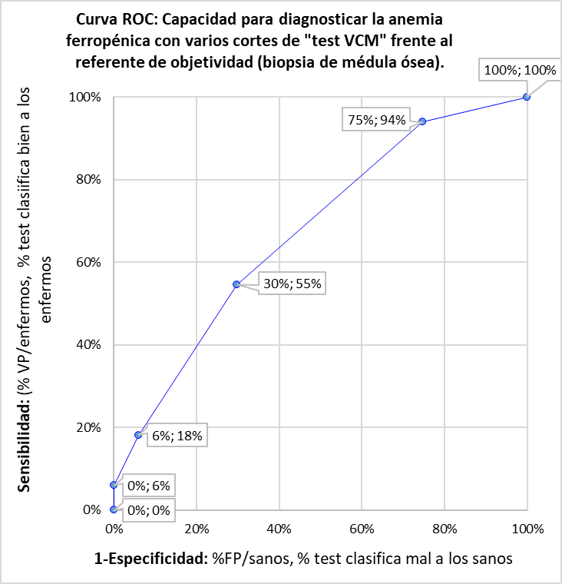
...

roc2a
 |  |  |  | RESUMEN DE LOS RESULTADOS DE LOS SEIS CORTES QUE ESTAMOS EXPLORANDO |  |  | ABC de los cuadrados | ABC de los triángulos | ABC tramo
Probamos con el punto de corte en VCM 103 |  |  |  | Corte en | 1- Especificidad | Sensibilidad
 | Biopsia Sí anemia fer | Biopsia No anemia fer |  | 103 | 100% | 100% | - | - | -
VCM < 103 test Sí anemia | 33 | 67 | 100 | 90 | 66% | 100% | 0.34 | - | 0.34
VCM ≥ 103 test No anemia | 0 | 0 | 0 | 80 | 24% | 100% | 0.42 | - | 0.42
Total | 33 | 67 | 100 | 70 | 0% | 100% | 0.24 | - | 0.24
 | Sensibilidad | Especificidad |  | 60 | 0% | 45% | - | - | -
 | 100% | 0% |  | 52 | 0% | 0% | - | - | -
 |  |  |  |  |  |  |  |  | 1.00
Probamos con el punto de corte en VCM 90 |  |  |  |  |  |  |  |  | ABC total
Curva ROC: Capacidad para diagnosticar la anemia ferropénica con el test VCM frente al referente de objetividad (biopsia de médula ósea)
 | Biopsia Sí anemia fer | Biopsia No anemia fer
VCM < 90 test Sí anemia | 33 | 44 | 77
VCM ≥ 90 test No anemia | 0 | 23 | 23
Total | 33 | 67 | 100
 | Sensibilidad | Especificidad
 | 100% | 34%
...
Probamos con el punto de corte en VCM 80
 | Biopsia Sí anemia fer | Biopsia No anemia fer
VCM < 80 test Sí anemia | 33 | 16 | 49
VCM ≥ 80 test No anemia | 0 | 51 | 51
Total | 33 | 67 | 100
 | Sensibilidad | Especificidad
 | 100% | 76%
...
 |  |  |  | RESUMEN DE LOS RESULTADOS DE LOS SEIS CORTES QUE ESTAMOS EXPLORANDO |  |  | ABC de los cuadrados | ABC de los triángulos | ABC tramo
Probamos con el punto de corte en VCM 70
 | Biopsia Sí anemia fer | Biopsia No anemia fer
VCM < 70 test Sí anemia | 33 | 0 | 33
VCM ≥ 70 test No anemia | 0 | 67 | 67
Total | 33 | 67 | 100
 | Sensibilidad | Especificidad
 | 100% | 100%
...
 |  |  |  | RESUMEN DE LOS RESULTADOS DE LOS SEIS CORTES QUE ESTAMOS EXPLORANDO |  |  | ABC de los cuadrados | ABC de los triángulos | ABC tramo
Probamos con el punto de corte en VCM 60
 | Biopsia Sí anemia fer | Biopsia No anemia fer
VCM < 60 test Sí anemia | 15 | 0 | 15
VCM ≥ 60 test No anemia | 18 | 67 | 85
Total | 33 | 67 | 100
 | Sensibilidad | Especificidad
 | 45% | 100%
...
 |  |  |  | RESUMEN DE LOS RESULTADOS DE LOS SEIS CORTES QUE ESTAMOS EXPLORANDO |  |  | ABC de los cuadrados | ABC de los triángulos | ABC tramo
Probamos con el punto de corte en VCM 52
 | Biopsia Sí anemia fer | Biopsia No anemia fer | Total
VCM < 52 test Sí anemia | 0 | 0 | 0
VCM ≥ 52 test No anemia | 33 | 67 | 100
Total | 33 | 67 | 100
 | Sensibilidad | Especificidad
 | 0% | 100%
...

roc2b
...
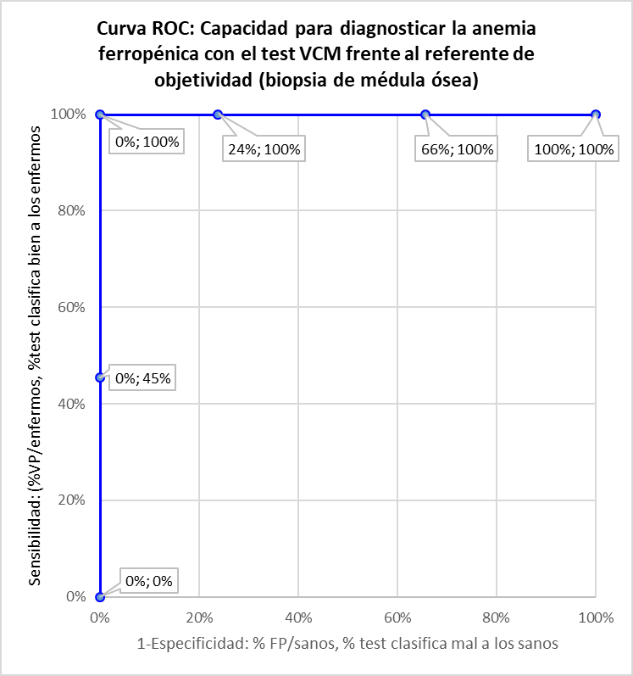
...

roc3a
 |  |  |  | RESUMEN DE LOS RESULTADOS DE LOS SEIS CORTES QUE ESTAMOS EXPLORANDO |  |  | ABC de los cuadrados | ABC de los triángulos | ABC tramo
Probamos con el punto de corte en VCM 103 |  |  |  | Corte en | 1- Especificidad | Sensibilidad
 | Biopsia Sí anemia fer | Biopsia No anemia fer |  | 103 | 100% | 100% | - | - | -
VCM < 103 test Sí anemia | 33 | 67 | 100 | 90 | 100% | 100% | - | - | -
VCM ≥ 103 test No anemia | 0 | 0 | 0 | 80 | 42% | 42% | 0.25 | 0.17 | 0.41
Total | 33 | 67 | 100 | 70 | 0% | 0% | - | 0.09 | 0.09
 | Sensibilidad | Especificidad |  | 60 | 0% | 0% | - | - | -
 | 100% | 0% |  | 52 | 0% | 0% | - | - | -
 |  |  |  |  |  |  |  |  | 0.50
Probamos con el punto de corte en VCM 90 |  |  |  |  |  |  |  |  | ABC total
Curva ROC: Capacidad para diagnosticar la anemia ferropénica con el test VCM frente al referente de objetividad (biopsia de médula ósea)
 | Biopsia Sí anemia fer | Biopsia No anemia fer
VCM < 90 test Sí anemia | 33 | 67 | 100
VCM ≥ 90 test No anemia | 0 | 0 | 0
Total | 33 | 67 | 100
 | Sensibilidad | Especificidad
 | 100% | 0%
...
Probamos con el punto de corte en VCM 80
 | Biopsia Sí anemia fer | Biopsia No anemia fer
VCM < 80 test Sí anemia | 14 | 28 | 42
VCM ≥ 80 test No anemia | 19 | 39 | 58
Total | 33 | 67 | 100
 | Sensibilidad | Especificidad
 | 42% | 58%
...
 |  |  |  | RESUMEN DE LOS RESULTADOS DE LOS SEIS CORTES QUE ESTAMOS EXPLORANDO |  |  | ABC de los cuadrados | ABC de los triángulos | ABC tramo
Probamos con el punto de corte en VCM 70
 | Biopsia Sí anemia fer | Biopsia No anemia fer
VCM < 70 test Sí anemia | 0 | 0 | 0
VCM ≥ 70 test No anemia | 33 | 67 | 100
Total | 33 | 67 | 100
 | Sensibilidad | Especificidad
 | 0% | 100%
...
 |  |  |  | RESUMEN DE LOS RESULTADOS DE LOS SEIS CORTES QUE ESTAMOS EXPLORANDO |  |  | ABC de los cuadrados | ABC de los triángulos | ABC tramo
Probamos con el punto de corte en VCM 60
 | Biopsia Sí anemia fer | Biopsia No anemia fer
VCM < 60 test Sí anemia | 0 | 0 | 0
VCM ≥ 60 test No anemia | 33 | 67 | 100
Total | 33 | 67 | 100
 | Sensibilidad | Especificidad
 | 0% | 100%
...
 |  |  |  | RESUMEN DE LOS RESULTADOS DE LOS SEIS CORTES QUE ESTAMOS EXPLORANDO |  |  | ABC de los cuadrados | ABC de los triángulos | ABC tramo
Probamos con el punto de corte en VCM 52
 | Biopsia Sí anemia fer | Biopsia No anemia fer | Total
VCM < 52 test Sí anemia | 0 | 0 | 0
VCM ≥ 52 test No anemia | 33 | 67 | 100
Total | 33 | 67 | 100
 | Sensibilidad | Especificidad
 | 0% | 100%
...

roc3b
...
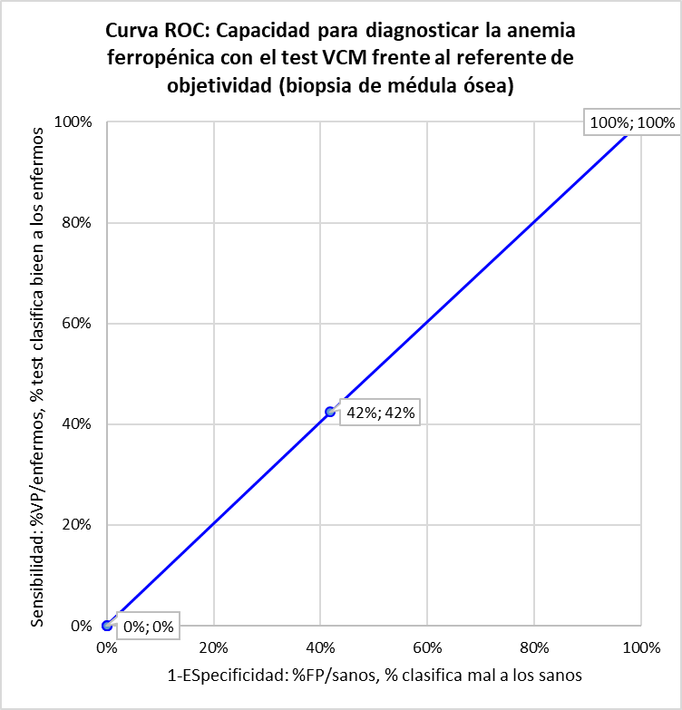
...

roc4a
 |  |  |  | RESUMEN DE LOS RESULTADOS DE LOS SEIS CORTES QUE ESTAMOS EXPLORANDO |  |  | ABC de los cuadrados | ABC de los triángulos | ABC tramo
Probamos con el punto de corte en VCM 103 |  |  |  | Corte en | 1- Especificidad | Sensibilidad
 | Biopsia Sí anemia fer | Biopsia No anemia fer |  | 103 | 100% | 100% | - | - | -
VCM < 103 test Sí anemia | 33 | 67 | 100 | 90 | 81% | 100% | 0.19 | - | 0.19
VCM ≥ 103 test No anemia | 0 | 0 | 0 | 80 | 31% | 100% | 0.49 | - | 0.49
Total | 33 | 67 | 100 | 70 | 4% | 91% | 0.24 | 0.01 | 0.26
 | Sensibilidad | Especificidad |  | 60 | 0% | 27% | 0.01 | 0.01 | 0.03
 | 100% | 0% |  | 52 | 0% | 0% | - | - | -
 |  |  |  |  |  |  |  |  | 0.97
Curva ROC: Capacidad para diagnosticar la anemis ferropénica con el test VCM frente al referente de objetividad (biopsia de médula ósea)
Probamos con el punto de corte en VCM 90 |  |  |  |  |  |  |  |  | ABC total
 | Biopsia Sí anemia fer | Biopsia No anemia fer
VCM < 90 test Sí anemia | 33 | 54 | 87
VCM ≥ 90 test No anemia | 0 | 13 | 13
Total | 33 | 67 | 100
 | Sensibilidad | Especificidad
 | 100% | 19%
...
Probamos con el punto de corte en VCM 80
 | Biopsia Sí anemia fer | Biopsia No anemia fer
VCM < 80 test Sí anemia | 33 | 21 | 54
VCM ≥ 80 test No anemia | 0 | 46 | 46
Total | 33 | 67 | 100
 | Sensibilidad | Especificidad
 | 100% | 69%
...
 |  |  |  | RESUMEN DE LOS RESULTADOS DE LOS SEIS CORTES QUE ESTAMOS EXPLORANDO |  |  | ABC de los cuadrados | ABC de los triángulos | ABC tramo
Probamos con el punto de corte en VCM 70
 | Biopsia Sí anemia fer | Biopsia No anemia fer
VCM < 70 test Sí anemia | 30 | 3 | 33
VCM ≥ 70 test No anemia | 3 | 64 | 67
Total | 33 | 67 | 100
 | Sensibilidad | Especificidad
 | 91% | 96%
...
 |  |  |  | RESUMEN DE LOS RESULTADOS DE LOS SEIS CORTES QUE ESTAMOS EXPLORANDO |  |  | ABC de los cuadrados | ABC de los triángulos | ABC tramo
Probamos con el punto de corte en VCM 60
 | Biopsia Sí anemia fer | Biopsia No anemia fer
VCM < 60 test Sí anemia | 9 | 0 | 9
VCM ≥ 60 test No anemia | 24 | 67 | 91
Total | 33 | 67 | 100
 | Sensibilidad | Especificidad
 | 27% | 100%
...
 |  |  |  | RESUMEN DE LOS RESULTADOS DE LOS SEIS CORTES QUE ESTAMOS EXPLORANDO |  |  | ABC de los cuadrados | ABC de los triángulos | ABC tramo
Probamos con el punto de corte en VCM 52
 | Biopsia Sí anemia fer | Biopsia No anemia fer | Total
VCM < 52 test Sí anemia | 0 | 0 | 0
VCM ≥ 52 test No anemia | 33 | 67 | 100
Total | 33 | 67 | 100
 | Sensibilidad | Especificidad
 | 0% | 100%
...

roc4b
...



